Table 1

Introducción a Microsoft OneDrive Guarda tus archivos en OneDrive para mantenerlos protegidos, guardados como copias de seguridad y accesibles desde todos tus dispositivos y en cualquier lugar.
 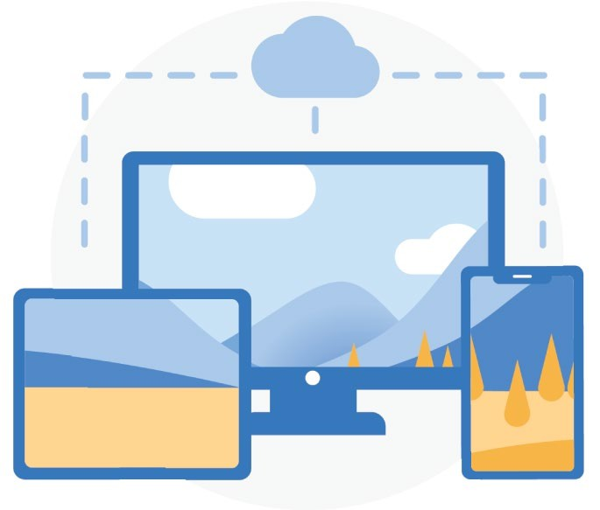 Acceso desde cualquier lugar Con OneDrive.com y la aplicación mó- vil de OneDrive puedes crear archivos, acceder a ellos y editarlos desde todos tus dispositivos y prácticamente en cualquier lugar en donde estés.
 Copia de seguridad de las carpetas del equipo Activa la copia de seguridad de las car- petas del equipo para realizar copias de seguridad de las carpetas Escritorio, Documentos e Imágenes y sincronizar- las automáticamente en OneDrive. Cómo configurar la copia de seguridad de las carpetas del equipo
Almacenamiento en la nube
OneDrive es un sitio seguro para sus archivos y fotos. Empiece con 5 GB de almacenamiento gratuito o actualice su
suscripción a Microsoft 365 para obtener 1 TB. Obtenga información sobre cómo cargar archivos

 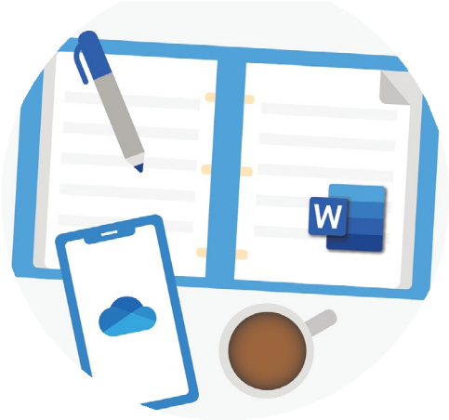 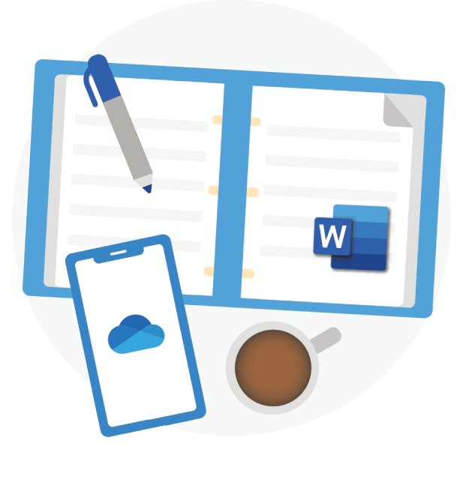 Integración con Office OneDrive funciona perfectamente con Office para la Web. Usa Word, PowerPoint y Excel de forma gratuita para crear, editar y compartir archivos fácilmente. Más información sobre cómo usar Office para la Web
  Seguridad Con características de seguridad como Almacén personal, detección y recuperación de ransomware1 y cifrado de archivos, su trabajo y sus recuerdos siempre estarán seguros. 1Requiere de una suscripción a Microsoft 365 personal u Hogar.
Compartir y colaborar
Comparte documentos, carpetas y fotos con cualquier persona. No necesita una cuenta para ver el archivo, editarlo o colaborar en él en tiempo real.
Más información para compartir archivos

jhjdhvhjfd
      Copia de seguridad automática del álbum de cámara Haz una copia de seguridad de las fotos y los vídeos de tu teléfono automáticamente para no perder nunca ni un solo recuerdo. Más información: iOS o Android Digitalización y guardado de documentos en papel Usa tu teléfono para digitalizar y almacenar documentos en papel, recibos o notas de pizarra en tu OneDrive. Más información: iOS o Android

Para obtener más información sobre OneDrive, visita el Centro de ayuda de OneDrive.
Sea más creativo, organizado y esté seguro con Microsoft 365

  Acceda, edite y comparta archivos con 1 TB de almacenamiento en la nube de OneDrive. Con seguridad avanzada, puede proteger sus archivos y fotos. Obtenga aplicaciones Premium como Word, Excel, PowerPoint y muchas más para todos los dispositivos. Para obtener más información sobre Microsoft 365, visite Planes de OneDrive

